Tabelle 1
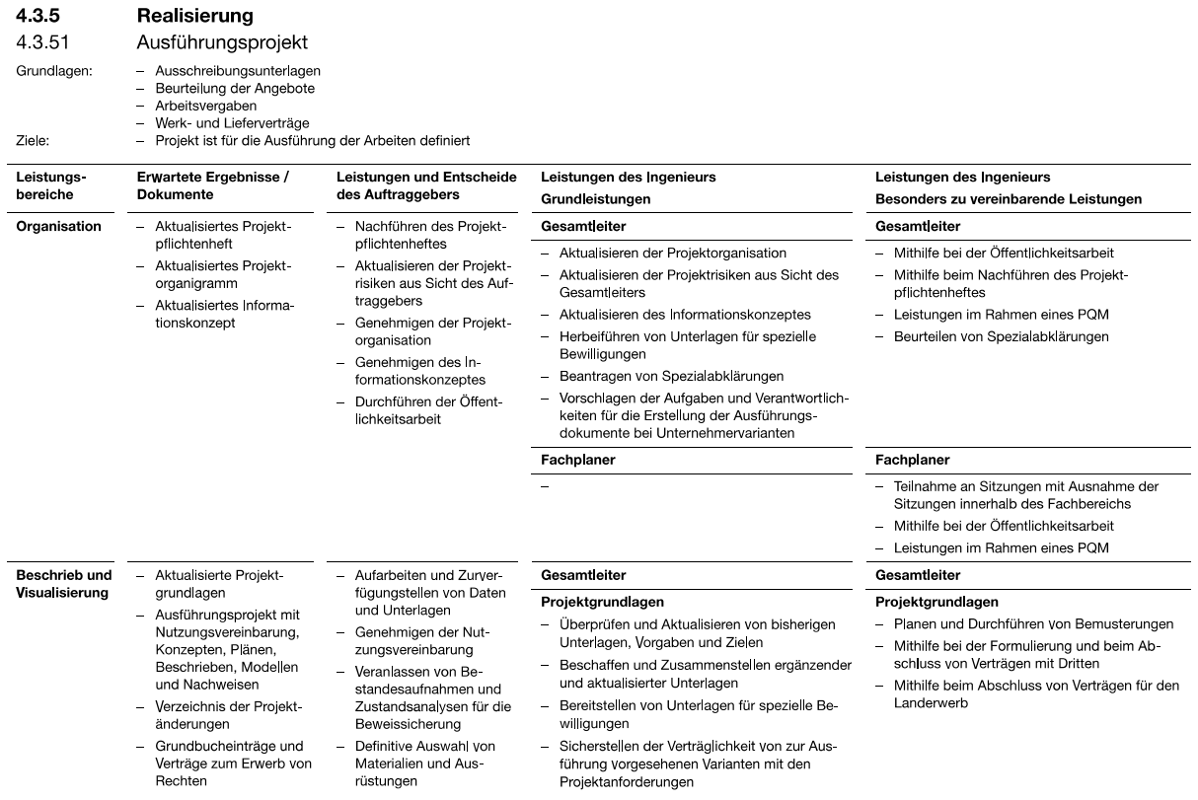
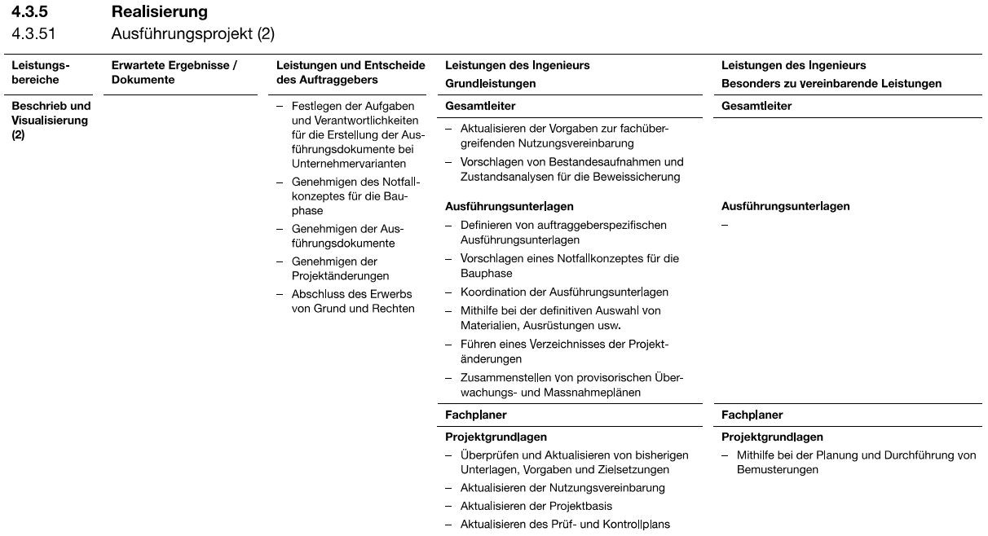
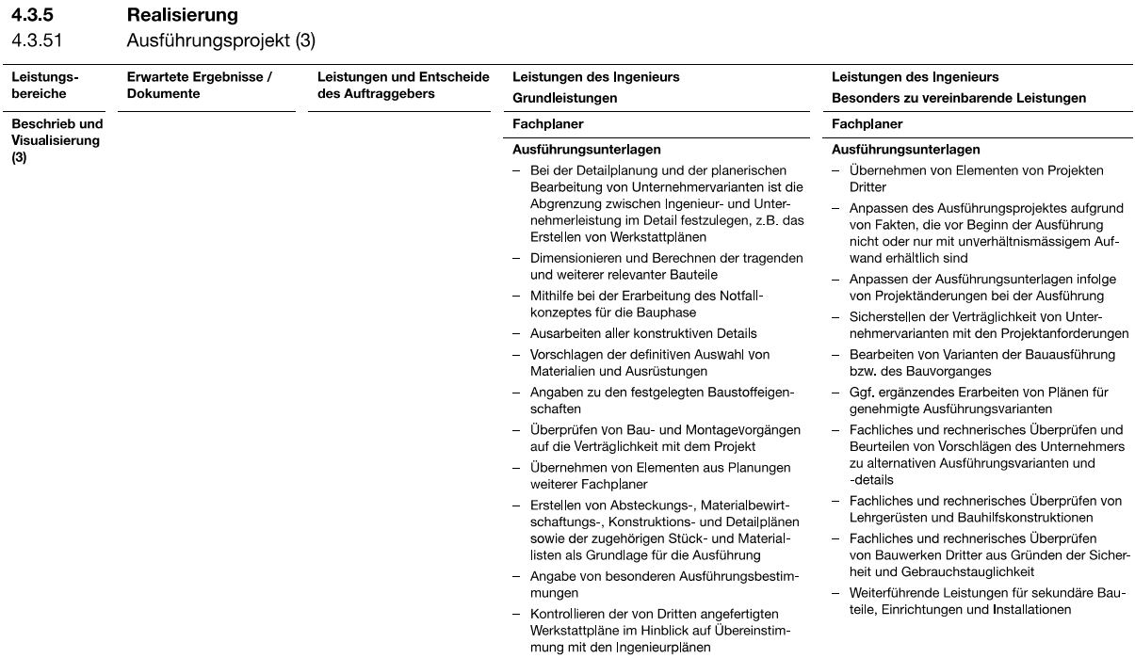
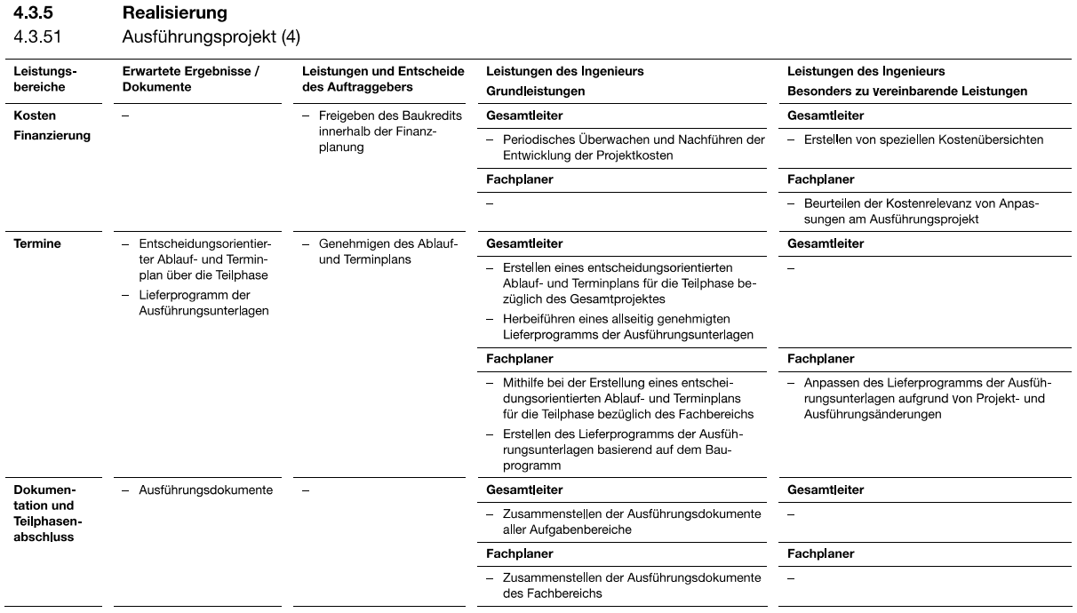
 |  |  |  | Funktion | TPL | Ing.Verk. | Vermess. | Ing. Geotechn. | Ing. Statik | Ing. | Z/K | Z/K | Z/K | Lehr. | Admin.
 |  |  |  | MA | NP
IO mit Massnahmen (Sortierung nach Bausumme) |  | Baukosten MP | Massnahmen MP | H-Leistungen Phase 51 "Unterlagen für die Ausführung" | C | C | C | B | C | D | D | E | F | 3/4G | D | Tot.
Tunnel Oberburg | 1.683.1+2 | 485,000 | Belag N02, Ersatz Schachtdeckel, Fugenaufweitung+Entlastungsbohrung, NEU Tunnelbeschichtung | Detailplanung Anschluss Sammelleitung Oströhre, Ergänzung Detail Fugenaufweitung | 33 |  |  |  |  |  |  |  | 25 | 50 |  | 108
Tunnel Ebenrain | 1.671 | 8,350,000 | Belag N02, Ersatz Schachtdeckel, Fugenaufweitung+Entlastungsbohrung, Tunnelbeschichtung, Querverbindung, Rauchtrennwand | Ausführungsstatik Rauchtrennwand + QV, Schalungs-/Bewehrungspläne QV, Detailplanung Werkleitungen im Bankett, Absteckungsplan | 251 |  |  |  | 55 |  | 280 |  |  | 150 |  | 736
beide Tunnels |  |  |  | Allgemeine Leistungen / Grundleistungen (siehe PNP) | 100 |  |  | 100 |  |  | 100 |  |  |  | 50 | 350
 |  |  |  |  | 384 | 0 | 0 | 100 | 55 | 0 | 380 | 0 | 25 | 200 | 50 | 1194
 |  |  |  |  |  |  |  |  |  |  |  | B | 100 | 8% | 140.00 | 14,000.00 | 154.00 | 15,400.00
 |  |  |  |  |  |  |  |  |  |  |  | C | 439 | 37% | 118.00 | 51,802.00 | 122.00 | 53,558.00
 |  |  |  |  |  |  |  |  |  |  |  | D | 430 | 36% | 100.00 | 43,000.00 | 101.00 | 43,430.00
 |  |  |  |  |  |  |  |  |  |  |  | E | 0 | 0% | 75.00 | - | 89.00 | -
 |  |  |  |  |  |  |  |  |  |  |  | F | 25 | 2% | 60.00 | 1,500.00 | 71.00 | 1,775.00
 |  |  |  |  |  |  |  |  |  |  |  | G | 0 | 0% | 35.00 | - | 20.00 | -
 |  |  |  |  |  |  |  |  |  |  |  | 3/4G | 200 | 17% | 26.25 | 5,250.00 | 15.00 | 3,000.00 | MSA [CHF/h]
 |  |  |  |  |  |  |  |  |  |  |  |  | 1,194 | 100% | 115,552.00 |  |  | 117,163.00

 |  |  |  |  |  |  |  |  |  |  |  |  |  | MSA [CHF/h] | Extern | 96.8
 |  |  |  |  |  |  |  |  |  |  |  |  |  |  | Intern | 98.1

